formulaire
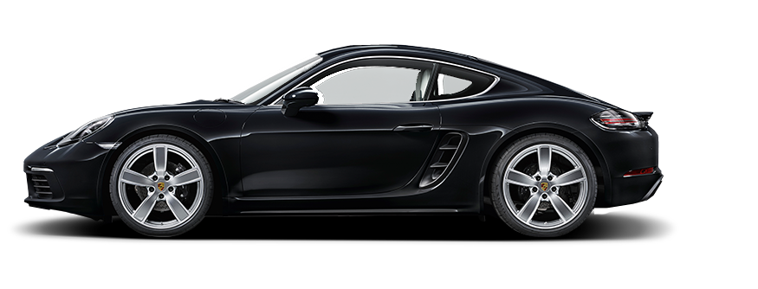
Bienvenue dans notre application de prédiction de prix des véhicules d'occasion !
Notre application se positionne comme votre partenaire incontournable pour simplifier le processus complexe d'estimation du prix de revente des voitures d'occasion. Que vous soyez propriétaire cherchant à obtenir une valeur juste pour votre véhicule ou acheteur à la recherche d'une estimation fiable avant d'effectuer un achat, notre calculateur de prix des véhicules d'occasion est l'outil essentiel dont vous avez besoin.
L'utilisation de notre application est aussi simple que de tourner la clé de contact ! Il vous suffit de remplir notre formulaire. En indiquant les caractéristiques de votre voiture, notre algorithme intelligent récupère ces données pour fournir une estimation rapide du prix du véhicule, accompagnée de statistiques complémentaires pour une compréhension approfondie.
Et ce n'est pas tout ! Notre application est conçue pour rester à jour avec les évolutions constantes du marché. Grâce à notre bouton de mise à jour, vous pouvez récupérer des données en direct à partir d'un site de vente de voitures d'occasion de premier plan. Cette fonctionnalité assure la correction des prix dans le temps, évitant ainsi que l'application ne devienne obsolète et garantissant des estimations toujours précises.

dashboard
 | Nombre
abarth | 2
alfa romeo | 8
audi | 26
bmw | 20
citroen | 1862
dacia | 35
ds | 355
fiat | 66
ford | 70
hyundai | 24
iveco | 1
jaguar | 4
jeep | 12
kia | 40
land rover | 10
lexus | 2
mazda | 6
mercedes | 22
mini | 26
mitsubishi | 2
nissan | 46
opel | 339
peugeot | 3208
renault | 181
seat | 14
skoda | 15
suzuki | 12
toyota | 38
volkswagen | 74
volvo | 13
 | Moyenne prix
abarth | 20340 €
alfa romeo | 27439 €
audi | 28992 €
bmw | 25671 €
citroen | 21958 €
dacia | 14660 €
ds | 33022 €
fiat | 16637 €
ford | 17117 €
hyundai | 20757 €
iveco | 29980 €
jaguar | 26688 €
jeep | 22653 €
kia | 18271 €
land rover | 37332 €
lexus | 29090 €
mazda | 20003 €
mercedes | 30142 €
mini | 20481 €
mitsubishi | 17891 €
nissan | 17521 €
opel | 19286 €
peugeot | 23796 €
renault | 16417 €
seat | 17601 €
skoda | 25256 €
suzuki | 16154 €
toyota | 19425 €
volkswagen | 22509 €
volvo | 29979 €
Marque | Nombre | Moyenne prix |  | Marque | peugeot-308
abarth | 2 | 20,340 € |  | Quantité de la marque dans la base de données | 3208
alfa romeo | 8 | 27,439 € |  | Répartition de la marque dans la BDD | 49.1%
audi | 26 | 28,992 € |  | Moyenne du prix de la marque | 23,796 €
bmw | 20 | 25,671 € |  | Prix estimé de la voiture | 17,426 €
citroen | 1862 | 21,958 € |  | Pourcentage du prix par rapport au prix moyen | 73%
dacia | 35 | 14,660 €
ds | 355 | 33,022 € |  | Le prix estimé de votre voiture est de 17426 à 73 % du prix moyen de la marque peugeot-308
fiat | 66 | 16,637 €
ford | 70 | 17,117 €
hyundai | 24 | 20,757 €
iveco | 1 | 29,980 €
jaguar | 4 | 26,688 €
jeep | 12 | 22,653 €
kia | 40 | 18,271 €
land rover | 10 | 37,332 €
lexus | 2 | 29,090 €
mazda | 6 | 20,003 €
mercedes | 22 | 30,142 €
mini | 26 | 20,481 €
mitsubishi | 2 | 17,891 €
nissan | 46 | 17,521 €
opel | 339 | 19,286 €
peugeot | 3208 | 23,796 €
renault | 181 | 16,417 €
seat | 14 | 17,601 €
skoda | 15 | 25,256 €
suzuki | 12 | 16,154 €
toyota | 38 | 19,425 €
volkswagen | 74 | 22,509 €
volvo | 13 | 29,979 €

Total | 6533

Prix de votre voiture en comparaison au prix moyen
Marque | Prix moyen | Prix marque oui | Prix marque non |  | Prix predit fixe
citroen | 21,958 € | #N/A | 21,957.66 € | #N/A | 17,426 €
ds | 33,022 € | #N/A | 33,022.06 € | #N/A | 17,426 €
opel | 19,286 € | #N/A | 19,286.09 € | #N/A | 17,426 €
peugeot | 23,796 € | 23,796 € | #N/A | 17,426 € | 17,426 €
renault | 16,417 € | #N/A | 16,416.57 € | #N/A | 17,426 €

Prix | 17,426 €
marque | peugeot

Annee | Nb voiture | Commentaire |  |  | Commentaire
2009 | 1 | Plus de 5 ans |  |  | Plus de 5 ans
2010 | 0 | Plus de 5 ans |  |  | Moins de 5 ans
2011 | 1 | Plus de 5 ans |  |  | Moins de 4 ans
2012 | 1 | Plus de 5 ans |  |  | Moins de 3 ans
2013 | 8 | Plus de 5 ans |  |  | Moins de 2 ans
2014 | 27 | Plus de 5 ans |  |  | Moins de 1 ans
2015 | 60 | Plus de 5 ans
2016 | 131 | Plus de 5 ans
2017 | 234 | Plus de 5 ans
2018 | 427 | Plus de 5 ans
2019 | 825 | Moins de 5 ans
2020 | 1123 | Moins de 4 ans
2021 | 1153 | Moins de 3 ans
2022 | 1539 | Moins de 2 ans
2023 | 1003 | Moins de 1 ans

Voiture chosie | 2018
 | 5 | Plus de 5 ans

Plus de 5 ans | 890
Moins de 5 ans | 825
Moins de 4 ans | 1123
Moins de 3 ans | 1153
Moins de 2 ans | 1539
Moins de 1 ans | 1003

dashboard_visu
Tableau de bord
Prix de votre voiture en comparaison au prix moyen
 |  | Marque de votre voiture | D'autres marques | "Prix prédit"
citroen | 21958 € | #N/A | 21957.66 € | #N/A
ds | 33022 € | #N/A | 33022.06 € | #N/A
opel | 19286 € | #N/A | 19286.09 € | #N/A
peugeot | 23796 € | 23796 € | #N/A | €17,426
renault | 16417 € | #N/A | 16416.57 € | #N/A

Le prix estimé de votre voiture est de 17426 à 73 % du prix moyen de la marque peugeot-308



Prédiction a 98% et erreur prévisionnelle de 1%

Répartition des âges des voitures
Plus de 5 ans | 890
Moins de 5 ans | 825
Moins de 4 ans | 1123
Moins de 3 ans | 1153
Moins de 2 ans | 1539
Moins de 1 ans | 1003

Feuil1
Tableau de bord

Prix moyen de la marque de votre voiture
Prix estimé de votre voiture
Nombre de voitures de votre marque
3208

23 796 €

17 426 €

Plus de 5 ans | 890
Moins de 5 ans | 825
Moins de 4 ans | 1123
Moins de 3 ans | 1153
Moins de 2 ans | 1539
Moins de 1 ans | 1003
Répartition des voitures selon leur âge
 |  | Marque de votre voiture | D'autres marques | "Prix prédit"
citroen | 21957.656 $ | #N/A | 21957.65628 $ | #N/A
ds | 33022.065 $ | #N/A | 33022.06479 $ | #N/A
opel | 19286.086 $ | #N/A | 19286.08555 $ | #N/A
peugeot | 23796.357 $ | 23796.357 $ | #N/A | €17,426
renault | 16416.575 $ | #N/A | 16416.57459 $ | #N/A
Prix moyen de votre voiture en comparaison avec d'autres marques
Nombre de voitures par marque

Taux de précision 98%
Caractéristiques techniques les plus influents
Erreur Prévisionnelle ${10}^{−6}$

Kilométrage de votre voiture
Puissance Physique
Puissance Physique de votre voiture
Kilométrage
Année

45678
90

